Menu

Edvan


 | Menu Principal

Vistoria
2 |  |  | VISTORIA

 |  |  | Data / Hora |  |  | Código
 |  |  | 11/5/19 |  |  | 1455
Av. Victório Fornazaro, 420 - Sul Americana
Carapicuíba - 06397-000 - SP
Fone: 4182-0113

Identificação do Veículo
Placa: | EIU-8050
Modelo: | UNO MILLE | Montadora: |  | FIAT
Cor: | VERMELHO | Ano/Modelo: |  | 2009/2010
Alarme: | NÃO | Chassi: |  | 9BD15822AA6267889
Rastreador: | NÃO

Tipo Atendimento: | TERCEIRO
Cia de Seguro: | HDI
Sinistro:
Franquia:

Dados do Cliente
Cliente: | ANA MARIA DOS SANTOS SILVA ALBUQUERQUE |  |  | CPF/CNPJ: | 720.446.596-20
Telefone: | 97299-7392 |  |  | Data de nascimento: | 1969-01-19
E-mail:
Endereço: | AVENIDA JOAO PAULO ABLAS, 2008 |  |  | Cidade: | COTIA
Bairro: | JD DA GLORIA |  |  | CEP:

Observações

Entrada Agendada pro dia: / /

Adriano Borin
Assinatura do Perito (Oficina) |  |  |  | Villa Car Centro de Restauração Automotiva Ltda.

 | Assinatura do cliente.

Usuário Cadastro: | RODRIGO |  | Dt Cadastro: |  | 11/5/19

Usuário Alteração: |  |  | Data Alteração:
...

Laudo de Entrada
 |  |  | LAUDO DE ENTRADA

 |  |  | Data / Hora |  |  | Código
 |  |  | 11/5/19 |  |  | 1456
Av. Victório Fornazaro, 420 - Sul Americana
Carapicuíba - 06397-000 - SP
Fone: 4182-0113

Identificação do Veículo
Placa: | OXA-6242
Modelo: | UNO VIVACE | Montadora: |  | FIAT
Cor: | PRATA | Ano/Modelo: |  | 2014
Alarme: | NÃO | Chassi:
Rastreador: | NÃO

Tipo Atendimento: | SEGURADO
Cia de Seguro: | AZUL SEGUROS
Sinistro:
Franquia:
Data da Vistoria: | VEÍCULO NÃO VISTORIADO

Dados do Cliente
Cliente: | GISELI POLI DOS SANTOS |  |  | CPF/CNPJ:
Telefone: | 99469-1935 |  |  | Data de nascimento:
E-mail:
Endereço: |  |  |  | Cidade:
Bairro: |  |  |  | CEP:

Observações

Assinatura do Cliente |  |  |  | Villa Car Centro de Restauração Automotiva Ltda.

Usuário Cadastro: | RODRIGO |  | Dt Cadastro: |  | 11/5/19

Usuário Alteração: |  |  | Data Alteração:
...

Laudo de Saida
 |  |  | LAUDO DE SAÍDA

 |  |  | Data / Hora |  |  | Código
 |  |  | 11/1/19 |  |  | 1442
Av. Victório Fornazaro, 420 - Sul Americana
Carapicuíba - 06397-000 - SP
Fone: 4182-0113

Identificação do Veículo
Placa: | ELO-0365
Modelo: | HB20 | Montadora: |  | HYUNDAI
Cor: | BRANCA | Ano/Modelo: |  | 2019/2019
Alarme: | NÃO | Chassi: |  | 9BHBG51CAKP085379
Rastreador: | NÃO

Tipo Atendimento: | PARTICULAR
Cia de Seguro:
Sinistro:
Franquia:
Data da Vistoria:

Dados do Cliente
Cliente: | VITOR PETRI |  |  | CPF/CNPJ: | 257.125.778-10
Telefone: | (15) 99132-4874 / (11) 4163-5289 |  |  | Data de nascimento: | 1977-10-29
E-mail: | VITORPETRI@YAHOO.COM.BR
Endereço: | RUA DUQUE DE CAXIAS, 526 |  |  | Cidade: | BARUERI
Bairro: | CENTRO |  |  | CEP: | 06401-010

OBSERVAÇÃO
RECEBI NA DATA QUE CONSTA ESSA, O VEÍCULO NAS DEVIDAS CONDIÇÕES E COM OS DEVIDOS REPAROS QUE FORAM REALIZADOS POR MIM SOLICITADOS E FIRMO AQUI QUE NÃO RESTA NENHUM OUTRO REPARO PENDENTE A SER REALIZADO PELA VILLA CAR RESTAURAÇÃO AUTOMOTIVA INSCRITA NO CNPJ 10.962.718/0001-12, SENDO ASSIM A MESMA NÃO TEM PENDENCIAS NENHUMA COM O VEÍCULO AQUI MENCIONADO

Assinatura do Cliente |  |  |  | Villa Car Centro de Restauração Automotiva Ltda.

Usuário Cadastro: | Joyce |  | Dt Cadastro: |  | 11/1/19

Usuário Alteração: |  |  | Data Alteração:
...

CheckList
 | CHECK LIST |  |  |  |  |  |  |  |  |  | Data / Hora |  | Código
 |  |  |  |  |  |  |  |  |  |  | 2/25/24 |  | 1456

Av. Victório Fornazaro, 420 - Sul Americana |  |  |  | Cliente: |  | GISELI POLI DOS SANTOS |  |  |  |  |  | Telefone: | 99469-1935
Carapicuíba - 06397-000 - SP |  |  |  | Placa: |  | OXA-6242 |  |  |  |  | Modelo: |  | UNO VIVACE
Fone: 4182-0113 |  |  |  | Montadora: |  | FIAT |  |  |  |  | Cor: |  | PRATA
 |  |  | Compl. | Troca
 | Checagem de Fluídos | OK |  |  | Valor | 30 | Checagem das Pastilhas de Freios
1 | Motor
2 | Diferencial |  |  |  |  | DE |  | DD | TE | TD
3 | Transmissão |  |  |  |  |  |  |  |  |  | Dentro das Especificações
4 | Direção Hidráulica |  |  |  |  |  |  |  |  |  | Atenção
5 | Arrefecimento |  |  |  |  |  |  |  |  |  | Risco à Segurança
6 | Freio
7 | Reservatório do esguicho do pára-brisa |  |  |  |  | 31 | Checagem dos Pneus
8 | Embreagem (se equipado)
 |  |  | Atenção | Cuidado |  | DE |  | DD | TE | TD
 | Itens Específicos | OK |  |  | Valor |  |  |  |  |  | Dentro das Especificações
9 | Limpadores de pára-brisa - Dianteiro |  |  |  |  |  |  |  |  |  | Atenção
10 | Lavadores de pára-brisa |  |  |  |  |  |  |  |  |  | Risco à Segurança
11 | Limpadores de pára-brisa - Traseiro
12 | Transmissão Automática |  |  |  |  | 32 | Segurança
13 | Operação de Embreagem - Trans. Mec. |  |  |  |  |  | Extintor
14 | Freio de Estacionamento |  |  |  |  |  | Triângulo
15 | Faróis, lanternas, luzes de freio e pisca |  |  |  |  |  | Chave de Roda
16 | Luzes de cortesia, capô e porta-malas |  |  |  |  |  | Macaco
17 | Pára-brisa - trincas e rachaduras |  |  |  |  |  | Estepe
18 | Sistema de escapamento
19 | Linha de combustível |  |  |  |  | 33 | Documentação
20 | Linha de freio |  |  |  |  |  | Manual do Proprietário
21 | Suspensão - buchas e amortecedores |  |  |  |  |  | Livreto de Manutenção
22 | Cintos de segurança |  |  |  |  |  | Documentação do Veículo

 | Filtros |  |  |  | Valor | Legenda
23 | Ar |  |  |  |  | OK = OK |  |  |  | AS = ausente |  |  | AV = avariado
24 | Combustível
25 | Óleo |  |  |  |  | Legenda

 | Filtros |  |  |  | Valor
26 | Código de falha |  | OK / NOK

 | Bateria |  |  |  | Valor
27 | Carga |  | OK / NOK
28 | Terminais |  | OK / NOK
29 | Alternador |  | OK / NOK

C
V
Checagem Exeterior - F&P Legenda # quebrado, ? Amassado, / riscado |  |  |  |  |  |  | Nível de Combustível
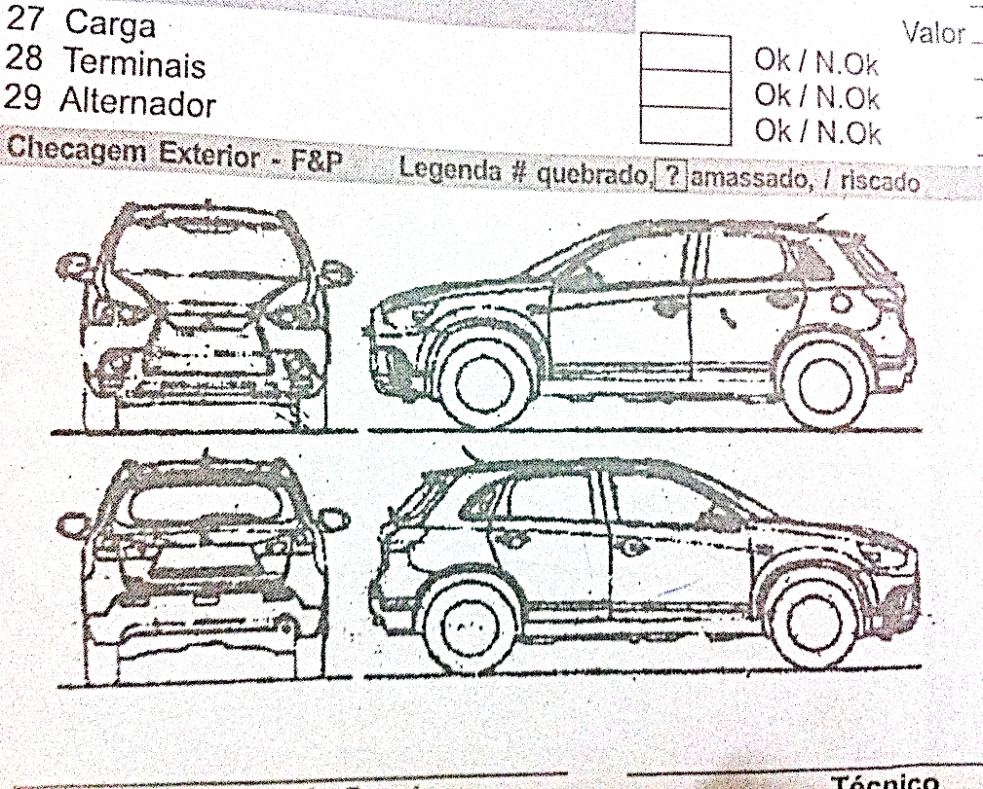

 |  |  |  |  |  | Pertences no interior do veículo

 |  |  |  |  |  | Orçamento Mecânica |  |  |  |  |  |  | R$
 |  |  |  |  |  | Orçamento Fun. & Pint |  |  |  |  |  |  | R$
 |  |  |  |  |  | Valor Total Orçamento |  |  |  |  |  |  | R$
 |  |  |  |  |  | Agendamento para: |  |  |  |  | / |  | /

 |  |  |  |  |  |  |  |  |  |  |  |  |  | Entrada
 |  |  |  |  |  |  |  |  |  |  |  |  |  | __/__/__
Supervisor de Serviços |  |  | Técnico |  |  |  |  |  |  | Cliente |  |  |  | ___:___hs
A Villa Car não se responsabiliza por objetos deixados no interior do veículo e não declarados/relacionados na ocasião do preenchimento deste check list
 |  |  |  |  |  |  |  |  |  |  |  |  |  | Saída
Declaro ter recebido de volta o veículo acima descrito, devidamente reparado
e nas mesmas (ou melhores) condições em que foi deixado na oficina da Villa Car.
 |  |  |  |  |  |  |  |  |  |  |  |  |  | __/__/__
 |  |  |  |  |  |  |  |  |  | Cliente |  |  |  | ___:___hs

Entrada Informal
 |  |  | Entrada Informal

 |  |  | Data / Hora |  |  | Código
 |  |  | 10/28/19 |  |  | 1453
Av. Victório Fornazaro, 420 - Sul Americana
Carapicuíba - 06397-000 - SP
Fone: 4182-0113

Identificação do Veículo
Placa: | FBW-4497
Modelo: | CLASSIC | Montadora: |  | GM
Cor: | PRATA | Ano/Modelo: |  | 2013
Alarme: | NÃO | Chassi: |  | 9BGSU19F0DB120593
Rastreador: | NÃO

Tipo Atendimento: | SEGURADO
Cia de Seguro: | SULAMÉRICA
Sinistro: | 962985955
Franquia: | R$ 3,201.76
Data Vistoria: | VEÍCULO NÃO VISTORIADO

Dados do Cliente
Cliente: | IVANI DE SOUZA SANTOS |  |  | CPF/CNPJ:
Telefone: | 99258-0258 |  |  | Data de nascimento:
E-mail:
Endereço: | RUA LAURA JOSEFA DOS SANTOS, 71 |  |  | Cidade:
Bairro: |  |  |  | CEP:

Observações

Assinatura do Cliente |  |  |  | Villa Car Centro de Restauração Automotiva Ltda.

Usuário Cadastro: |  |  | Dt Cadastro:

Usuário Alteração: | Joyce |  | Data Alteração: |  | 11/4/19
...

Orçamento
 |  |  | ORÇAMENTO |  |  |  |  |  |  |  |  | Código
1 |  |  |  |  |  |  |  |  |  |  |  | 1452
1
1 |  |  |  | Cliente: | ALCINDO AURELIO NOBRE DE MACEDO E SILVA |  |  |  | Telefone: | 98266-7373 |  | Data / Hora
1 | 10/13/16 |  |  | Endereço: | RUA LUCENA, 240 AP 24 |  | Placa: | FIG-3456 | Cor: | PRETA
1 |  |  |  | Modelo: | 550I - BMW |  | Ano: | 2009/2010 | Prev. Entrega:
1
1
1 | Mecânica | Valor |  | Pintura |  | Valor | Funilaria |  | Valor |  | Peças |  | Valor
 |  |  |  | PARACHOQUE DIANT |  | R$ 400.00 | ALINHAMENTO FRONTAL
 |  |  |  | PARACHOQUE TRAS |  | R$ 450.00
 |  |  |  | REC PRACHOQUE D/T |  | R$ 150.00

 |  |  |  | POLIMENTO CRISTAL |  | R$ 650.00

 |  |  |  |  |  |  | TOTAL |  | R$ -

 |  |  |  |  |  |  | Tapeçaria |  | Valor

 | TOTAL | R$ - |  | TOTAL |  | R$ 1,650.00 | TOTAL |  | R$ - |  | TOTAL |  | R$ -
 | Obs.:
 | Sinal.:
 | Forma Pagamento: ( ) Cartão de Crédito ( ) Dinheiro ( ) Transferência Bancária
 | ORÇAMENTO VÁLIDO POR 30 DIAS. Não aceitamos cheques. Liberação do veículo somente diante confirmação de pagamento.
 |  |  |  |  |  |  |  |  |  | Total Peças: |  | R$ 1,650.00
 |  |  |  |  |  |  |  |  |  |  | Total M.O.:
 |  |  |  |  |  |  |  |  |  |  | TOTAL SERVIÇOS: | R$ 1,650.00

 | Usuário Cadastro: |  |  |  | Dt Cadastro: |  |  | Usu Alt: |  |  |  | Dt Alteração:

...

O.S.
RODRIGO |  |  | ORDEM DE SERVIÇO |  |  |  |  |  |  |  |  | Código
1 |  |  |  |  |  |  |  |  |  |  |  | 1446
1
1 |  |  |  | Cliente: | JOÃO BATISTA BARBOSA DE MORAIS |  |  |  | Telefone: | 959128569/967737450 |  | Data / Hora
1 |  |  |  | Endereço: | R QUINTANA 289 |  | Placa: | DZV-9290 | Cor: | PRATA |  | 11/5/19
1 |  |  |  | Modelo: | CLASSIC LIFE - GM |  | Ano: | 2008 | Prev. Entrega:
1
1
1 | Mecanica | Cód Func |  | Pintura |  | Cód Func | Funilaria |  | Cód Func |  | Peças |  | Cód Func
 |  |  |  | PT TAMPA TRASEIRA |  |  | TC TAMPA TRASEIRA
 |  |  |  | PT PAINEL TRASEIRO |  |  | RC PAINEL TRASEIRO
 |  |  |  | PT PARACHOQUE TRASEIRO |  |  | RC PARACHOQUE TRASEIRO
 | TOKIO MARINE

 | 10 DIAS UTEIS

 |  |  |  |  |  |  | TOTAL |  | 3

 |  |  |  |  |  |  | Tapeçaria

 | TOTAL | 2 |  | TOTAL |  | 3 | TOTAL |  |  |  | TOTAL
 | Obs.:
 | Sinal.:
 | Forma Pagamento: ( ) Cartão de Crédito ( ) Dinheiro ( ) Transferência Bancária
 | ORÇAMENTO VÁLIDO POR 30 DIAS. Não aceitamos cheques. Liberação do veículo somente diante confirmação de pagamento.
 |  |  |  |  |  |  |  |  |  | Total Peças: |  | 0
 |  |  |  |  |  |  |  |  |  |  | Total M.O.:
 |  |  |  |  |  |  |  |  |  |  | TOTAL SERVIÇOS: | R$ 0.00

 | Usuário Cadastro: |  |  |  | Dt Cadastro: |  |  | Usu Alt: |  |  |  | Dt Alteração:
...

